dien luc red 2
 | CTY TNHH TM DV VPP PHƯƠNG NAM
 | B18/19 Nguyễn Văn Linh - Q 7- Tp. HCM
 | ĐT: 08. 3758 4761, 0908446482
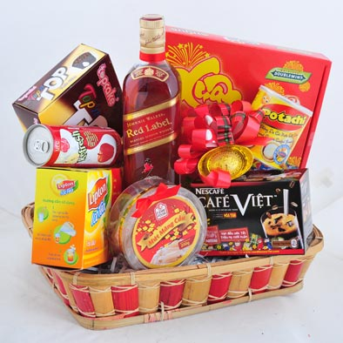
 | K/G: CHỊ LAN - CN TỔNG CTY ĐiỆN LỰC TP. HCM

 | ĐƠN GIÁ BAO GỒM VAT 645.000
No | Description | Quantity |  | Made in
1 | Rượu Johnnie Walker Red Label 75cl | 1 | chai | Scotland
2 | Bánh Kinh đô hộp thiếc 400 g | 1 | lon | Việt Nam
3 | Mút gừng | 1 | hộp | Việt Nam
4 | Khoai tây lát Kinh Đô | 1 | lon | Việt Nam
5 | Trà Lipton chanh/ đào 15g*16 gói | 1 | hộp | Việt Nam
6 | Bột ca cao Milo H.Giấy 285g | 1 | hộp | Việt Nam
7 | Cà phê Nescafe Việt 16g*15 gói | 1 | hộp | Việt Nam
8 | Rổ tre chữ nhật H7 | 1 | cái | Việt Nam
9 | giấy kiếng, nơ
 | P/s: không có chai nước ép

dien luc red 3
 | CTY TNHH TM DV VPP PHƯƠNG NAM
 | B18/19 Nguyễn Văn Linh - Q 7- Tp. HCM
 | ĐT: 08. 3758 4761, 0908446482

 | K/G: CHỊ LAN - CN TỔNG CTY ĐiỆN LỰC TP. HCM

 | ĐƠN GIÁ | 668,000

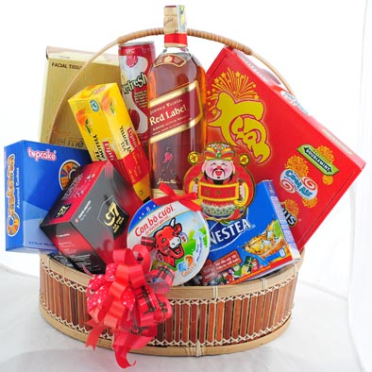
No | TÊN HÀNG | QUY CÁNH |  | Made in
1 | Rượu Johnnie Walker Red Label 75cl | 1 | chai | Scotland
2 | Bánh Danisa 454 g thay thế Xuân Coole air | 1 | Hộp | Đan Mạch
3 | Bánh Lote Pie 180 g | 1 | hộp | Việt Nam
4 | Kẹo sugus 140 g | 1 | hộp | TL & Philippines
5 | Trà Lipton túi lọc 2g*25 gói | 1 | hộp | Việt Nam
6 | Ca phe sua G 7 | 1 | hộp | Việt Nam
7 | Điều nguyên hạt 160 g (thay thế Phô Mai Con Bò Cười 128g (8 Miếng) | 1 | hộp | Việt Nam
8 | Lẵng oval đan xen/ oval | 1 | cái | Việt Nam
9 | giấy kiếng, nơ … | 1
14 | P/s: không có chai nước ép

